现金流
八里堂项目全周期现金流
开发节点 |  | 摘地 |  |  |  |  |  | 支付土地款30% | 施工证办理 | 支付土地50% | 1批次团购前四栋正负零8.15日，10、12#楼8月31日 | 1批次2、3、5#正负零及预售；团购前四栋预售； | 团购10、12#楼预售 | 一批次9栋全部封顶 | 1批二次结构完成2023.12.15 | 2批预售证 |  | 2批封顶2024.3.10 | 1批次窗框完成2024.4.10 |  | 1批次外墙完成2024.6.24 2批次二次结构完成 |  | 2批次窗框完成 |  | 2批次外墙完成 |  |  | 1、2批水电暖完成 |  |  |  | 五方验收 |  |  |  | 交付9.25 | 办理大证 | 大证完成
推售节点 |  |  |  |  |  |  |  |  |  |  |  | 开盘团购+2#、3#、5# |  |  |  |  |  |  | 加推1# | 加推11# |  | 加推13#楼
项目 | 合计 | 2022-11-01 | 2022-12-01 | 2023-01-01 | 2023-02-01 | 2023-03-01 | 2023-04-01 | 2023-05-01 | 2023-06-01 | 2023-07-01 | 2023-08-03 | 2023-09-01 | 2023-10-01 | 2023-11-01 | 2023-12-01 | 2024-01-01 | 2024-02-01 | 2024-03-01 | 2024-04-01 | 2024-05-01 | 2024-06-01 | 2024-07-01 | 2024-08-01 | 2024-09-01 | 2024-10-01 | 2024-11-01 | 2024-12-01 | 2025-01-01 | 2025-02-01 | 2025-03-01 | 2025-04-01 | 2025-05-01 | 2025-06-01 | 2025-07-01 | 2025-08-01 | 2025-09-01 | 2025-10-01 | 2025-11-01 | 2025-12-01 | 合计 | 核对
期初余额 | - | - | -4,270.70 | -4,270.70 | -4,271.23 | -4,272.66 | -4,283.57 | -4,369.61 | -10,824.97 | -10,865.58 | -23,039.90 | -23,656.79 | -25,096.80 | -22,221.05 | -16,435.85 | -2,484.07 | -364.50 | -112.68 | -219.32 | 179.07 | 155.78 | 149.68 | 1,042.58 | 505.67 | 1,688.95 | 1,690.53 | 4,352.01 | 5,605.30 | 6,081.37 | 7,702.89 | 6,009.72 | 4,430.55 | 4,256.68 | 4,381.62 | 4,534.38 | 4,530.90 | 4,500.13 | 4,479.44 | 5,427.60 | -
现金流入 | 65,114.19 | - | - | - | - | - | - | - | - | - | - | 14,438.43 | 9,546.80 | 10,671.53 | 2,668.61 | 1,861.69 | 1,045.51 | 1,003.47 | 1,847.26 | 3,024.07 | 3,394.74 | 3,174.19 | 2,524.13 | 2,369.62 | 2,733.86 | 2,111.42 | 1,298.85 | 160.00 | 160.00 | 200.00 | 200.00 | 224.00 | 200.00 | 200.00 | 56.00 | - | - | - | - | 65,114.19 | -
其中：住宅流入 | 61,914.19 | - | - | - | - | - | - | - | - | - | - | 13,382.43 | 9,546.80 | 10,591.53 | 2,588.61 | 1,845.69 | 1,021.51 | 963.47 | 1,799.26 | 2,960.07 | 3,354.74 | 3,134.19 | 2,484.13 | 2,321.62 | 2,669.86 | 2,031.42 | 1,218.85 | - | - | - | - | - | - | - | - | - | - | - | - | 61,914.19 | -
非住宅 | 3,200.00 | - | - | - | - | - | - | - | - | - | - | 1,056.00 | - | 80.00 | 80.00 | 16.00 | 24.00 | 40.00 | 48.00 | 64.00 | 40.00 | 40.00 | 40.00 | 48.00 | 64.00 | 80.00 | 80.00 | 160.00 | 160.00 | 200.00 | 200.00 | 224.00 | 200.00 | 200.00 | 56.00 | - | - | - | - | 3,200.00 | -
流出合计 | 64,444.90 | 4,270.70 | - | 0.53 | 1.43 | 10.91 | 86.04 | 6,455.36 | 40.61 | 12,174.32 | 616.90 | 15,878.44 | 6,671.04 | 4,886.33 | -11,283.17 | -257.89 | 793.70 | 1,110.11 | 1,448.87 | 3,047.36 | 3,400.84 | 2,281.29 | 3,061.05 | 1,186.34 | 2,732.28 | -550.05 | 45.56 | -316.07 | -1,461.53 | 1,893.18 | 1,779.16 | 397.88 | 75.06 | 47.24 | 59.49 | 30.77 | 20.69 | -948.16 | 4,925.19 | 64,611.77 | -166.87
土地成本 | 22,449.48 | 4,270.70 |  |  |  |  |  | 6,405.90 |  | 11,683.01 |  | - | - | - | - | - | - | - | - | - | - | - | - | - | - | - | - | - | - | - | - | - | - | - | - | - | - | - | - | 22,359.61 | 89.86
建安成本 | 33,411.23 |  |  |  |  | 2.71 | 77.86 | 24.00 | 16.80 | 200.00 | 474.00 | 2,321.72 | 1,048.41 | 1,041.10 | 1,537.15 | 169.79 | 1,364.17 | 990.99 | 1,070.67 | 654.67 | 1,700.59 | 3,878.51 | 2,618.83 | 1,404.56 | 2,134.69 | 477.17 | 645.61 | 767.24 | 433.09 | 1,845.96 | 1,741.06 | 1,326.34 | 34.73 | 10.00 | 24.10 | - | - | - | 3,764.14 | 33,800.67 | -389.44
销售费用 | 1,437.78 |  |  |  |  |  | 3.29 | 10.55 | 11.46 | 50.00 | 73.20 | 112.30 | 219.20 | 108.20 | 87.60 | 82.70 | 73.65 | 52.60 | 71.50 | 74.20 | 63.70 | 53.80 | 52.50 | 55.10 | 51.50 | 50.10 | 23.12 | 12.50 | 6.00 | 6.00 | 5.00 | 5.00 | 5.00 | 4.00 | 4.00 | 8.00 | 2.01 |  |  | 1,437.78 | -0.00
管理费用 | 1,302.28 |  |  |  | 0.80 | 2.86 | 2.91 | 7.86 | 12.35 | 30.00 | 69.70 | 61.99 | 69.90 | 49.70 | 41.49 | 40.85 | 43.43 | 49.30 | 38.93 | 39.55 | 40.05 | 39.62 | 41.12 | 39.40 | 29.42 | 29.67 | 33.49 | 27.44 | 22.52 | 30.94 | 20.26 | 20.40 | 20.94 | 20.39 | 18.54 | 19.17 | 18.68 | 18.54 | 250.09 | 1,302.28 | 0.00
财务费用 | 2,107.55 |  |  |  |  |  |  | 7.05 |  | 211.30 |  |  |  |  |  |  |  |  |  |  |  |  |  |  |  |  |  |  |  |  |  |  |  |  |  |  |  |  | 1,889.20 | 2,107.55 | -
税款 | 3,736.58 |  |  | 0.53 | 0.62 | 5.34 | 1.98 | - | - | - | - | - | 927.24 | 613.10 | 685.33 | 171.38 | 119.56 | 67.14 | 64.44 | 118.63 | 194.21 | 218.01 | 203.85 | 162.10 | 152.18 | 175.57 | 135.60 | 83.41 | 10.28 | 10.28 | 12.84 | 12.84 | 14.39 | 12.84 | 12.84 | 3.60 | - | - | -586.25 | 3,603.87 | 132.71
按揭保证金 |  |  |  |  |  |  |  |  |  |  |  | - | - | 87.11 | 96.86 | 20.31 | 17.06 | 8.13 | 4.06 | 8.94 | 17.06 | 25.19 | 24.38 | 17.88 | 16.25 | 16.25 | 20.31 | 12.19 | - | - | - | - | - | - | - | - | - | - | -391.99 | -0.00 | 0.00
监管资金进款 |  |  |  |  |  |  |  |  |  |  |  | 13,382.43 | 9,546.80 | 10,591.53 | 2,588.61 | 1,845.69 | 1,021.51 | 963.47 | 1,799.26 | 2,960.07 | 3,354.74 | 3,134.19 | 2,484.13 | 2,321.62 | 2,669.86 | 2,031.42 | 1,218.85 | - | - | - | - | - | - |  |  |  |  |  |  | 61,914.19 | -61,914.19
监管资金出款 |  |  |  |  |  |  |  |  |  |  |  |  | -5,140.51 | -7,604.40 | -16,320.21 | -2,588.61 | -1,845.69 | -1,021.51 | -1,599.99 | -808.70 | -1,969.51 | -5,068.03 | -2,363.75 | -2,814.32 | -2,321.62 | -3,330.24 | -2,031.42 | -1,218.85 | -1,933.41 |  |  | -966.71 |  |  |  |  |  | -966.71 |  | -61,914.19 | 61,914.19 | 0.00
其他 |  |  |  |  |  |  |  |  |  |  |  |  |  |  |  |  |  |  |  |  |  |  |  |  |  |  |  |  |  |  |  |  |  |  |  |  |  |  |  | - | -
期末余额 | 669.29 | -4,270.70 | -4,270.70 | -4,271.23 | -4,272.66 | -4,283.57 | -4,369.61 | -10,824.97 | -10,865.58 | -23,039.90 | -23,656.79 | -25,096.80 | -22,221.05 | -16,435.85 | -2,484.07 | -364.50 | -112.68 | -219.32 | 179.07 | 155.78 | 149.68 | 1,042.58 | 505.67 | 1,688.95 | 1,690.53 | 4,352.01 | 5,605.30 | 6,081.37 | 7,702.89 | 6,009.72 | 4,430.55 | 4,256.68 | 4,381.62 | 4,534.38 | 4,530.90 | 4,500.13 | 4,479.44 | 5,427.60 | 502.41 | 502.41 | 166.87
当期净现金流 | 669.29 | -4,270.70 | - | -0.53 | -1.43 | -10.91 | -86.04 | -6,455.36 | -40.61 | -12,174.32 | -616.90 | -1,440.01 | 2,875.76 | 5,785.20 | 13,951.78 | 2,119.57 | 251.82 | -106.64 | 398.39 | -23.29 | -6.10 | 892.90 | -536.92 | 1,183.28 | 1.59 | 2,661.47 | 1,253.29 | 476.07 | 1,621.53 | -1,693.18 | -1,579.16 | -173.88 | 124.94 | 152.76 | -3.49 | -30.77 | -20.69 | 948.16 | -4,925.19 | 502.41
IRR | 6% |  |  |  |  |  |  |  |  |  |  |  |  |  |  |  |  |  | 实际经营回正 |  |  |  |  |  |  |  |  |  |  |  |  |  |  |  |  |  |  |  |  | - | -
开发周期 |  | 1 | 2 | 3 | 4 | 5 | 6 | 7 | 8 | 9 | 10 | 11 | 12 | 13 | 14 | 15 | 16 | 17 | 18 | 19 | 20 | 21 | 22 | 23 | 24 | 25 | 26 | 27 | 28 | 29 | 30 | 31 | 32 | 33 | 34 | 35 | 36 | 37 | 38
 |  |  |  |  |  |  |  |  |  |  |  | 利息合计
利息支出 |  | 512.48 | 0.00 | 0.06 | 0.14 | 1.02 | 7.46 | 516.43 | 2.98 | 811.62 | 37.01 | 1,889.20
资金使用周期 |  | 18 | 17 | 16 | 15 | 14 | 13 | 12 | 11 | 10 | 9
利率 |  | 8.00%
 |  |  |  | 3,960.00 | 180.00 | 156.23 |  |  |  |  |  | 38,427.00 | 3,960.00 | 34,467.00
 |  |  |  | 5,940.00 | 90.00 | 117.17
 |  |  |  |  |  | 273.40273973 |  |  |  |  |  | 19334.128 | 6766.9448
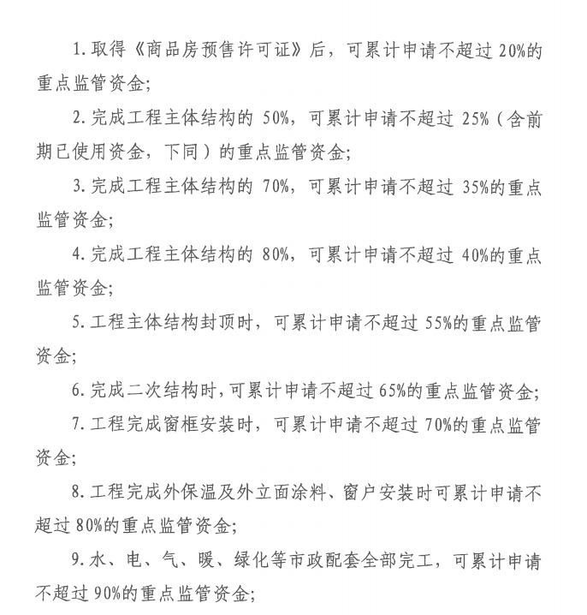
 |  |  |  |  |  |  |  |  |  |  | 别墅总额 | 剩余比例 | 可以出款金额 |  | 洋房总额 | 剩余比例
 |  |  |  |  |  |  |  |  |  | 重点监管资金 | 6,676.99 | 100.00% | 监管资金余额-需剩余金额 | 重点监管资金 | 12,657.14 | 100.00%
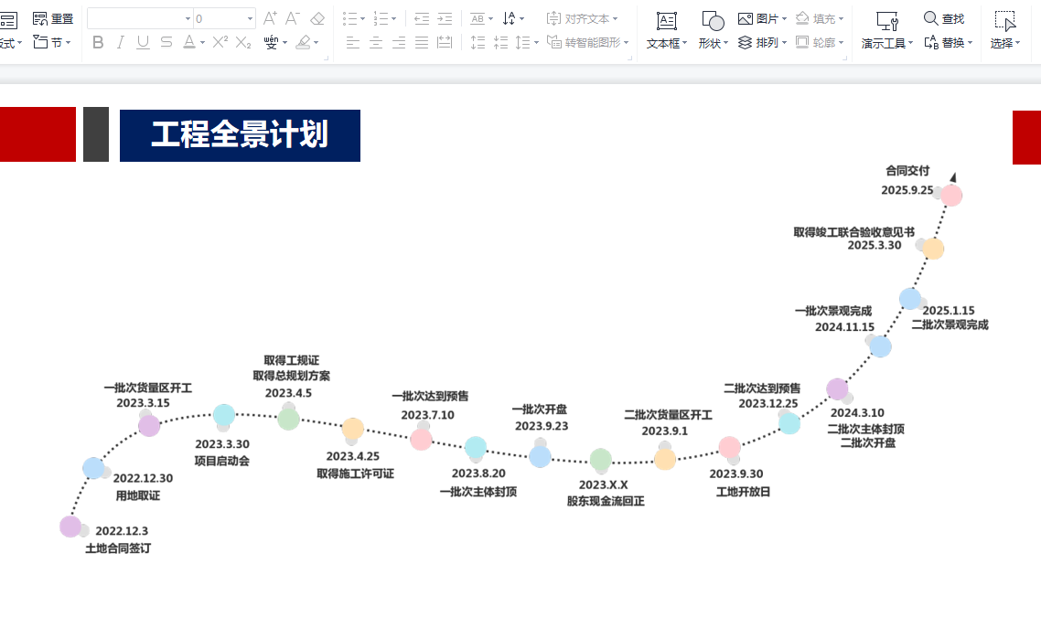
 |  |  |  |  |  |  |  |  |  | 办理预售需剩余 | 5,341.59 | 80.00% |  | 办理预售需剩余 | 10,125.71 | 80.00%
 |  |  |  |  |  |  |  |  |  | 主体50%需剩余 | 5,007.74 | 75.00% |  | 主体50%需剩余 | 9,492.85 | 75.00%
 |  |  |  |  |  |  |  |  |  | 主体70%需剩余 | 4,340.04 | 65.00% |  | 主体70%需剩余 | 8,227.14 | 65.00%
 |  |  |  |  |  |  |  |  |  | 主体80%需剩余 | 4,006.20 | 60.00% |  | 主体80%需剩余 | 7,594.28 | 60.00%
 |  |  |  |  |  |  |  |  |  | 主体100%剩余 | 3,004.65 | 45.00% |  | 主体100%剩余 | 5,695.71 | 45.00%
 |  |  |  |  |  |  |  |  |  | 完成二次结构 | 2,336.95 | 35.00% |  | 完成二次结构 | 4,430.00 | 35.00%
 |  |  |  |  |  |  |  |  |  | 完成窗框安装 | 2,003.10 | 30.00% | 4368.3659364 | 完成窗框安装 | 3,797.14 | 30.00% |  | 2336.9472
 |  |  |  |  |  |  |  |  |  | 完成外保温及外立面 | 1,335.40 | 20.00% | 2336.9472 | 完成外保温及外立面 | 2,531.43 | 20.00% |  | 4429.9976
 |  |  |  |  |  |  |  |  |  | 水电暖等配套完成 | 667.70 | 10.00% | 0.35 | 水电暖等配套完成 | 1,265.71 | 10.00%
 |  |  |  |  |  |  |  |  |  | 联合验收 | 333.85 | 5.00% |  | 联合验收 | 632.86 | 5.00%
 |  |  |  |  |  |  |  |  |  | 不动产大证前 | 200.31 | 3.00% |  | 不动产大证前 | 379.71 | 3.00%
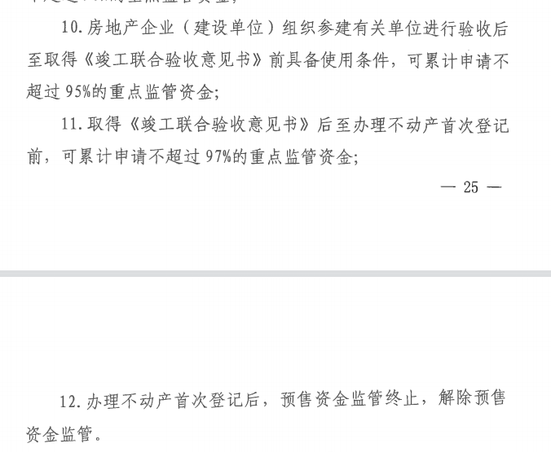
 |  |  |  |  |  |  |  |  |  | 办完大证 | 0.00 | 0.00% |  | 办完大证 | 0.00 | 0.00%

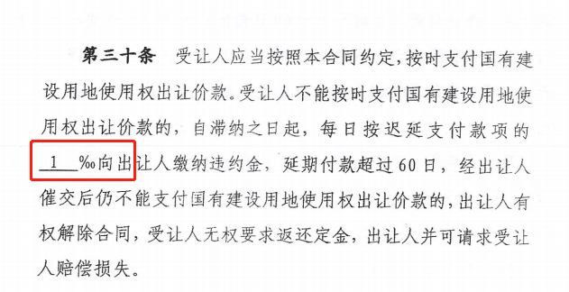

 |  |  |  |  |  |  |  |  |  | 销售收入 | 10000
 |  |  |  |  |  |  |  |  |  | 增值税 | 275.23
 |  |  |  |  |  |  |  |  |  | 增值税附加 | 33.03
 |  |  |  |  |  |  |  |  |  | 土地增值税 | 340.37
 |  |  |  |  |  |  |  |  |  | 税金合计 | 648.62
 |  |  |  |  |  |  |  |  |  | 综合税负 | 6.49%

